Änderungsindex
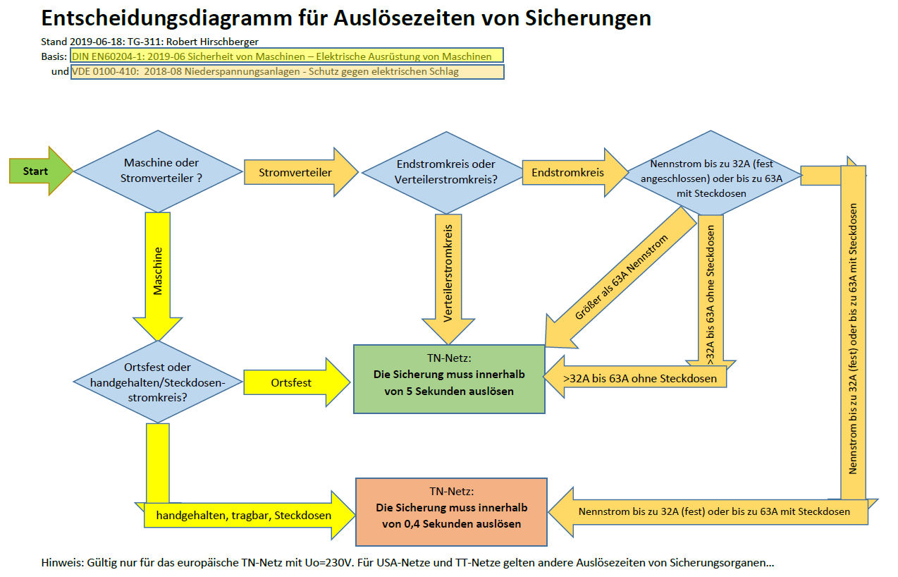
Änderungsindex (neuester Eintrag steht oben; bitte in der Vorlage auch die Fußzeile aktualisieren!)
wann | wer | was

2020-08-03 | Hirschberger | Siemens Motorschutzschalter 3RV neue Auslöseströme bei 5 Sekunden: Für 5 Sekunden Auslösezeit reagiert schon der einstellbare thermische Auslöser vor dem magnetischen. Der maximale Einstellwert wird bei 5 Sekunden mit dem Faktor 8,5 herangezogen. Details sind in Simaris Curves verfügbar. Der "alte" Typ 3RK bleibt beim 13 fachen Nennstrom bei 5 Sekunden. | 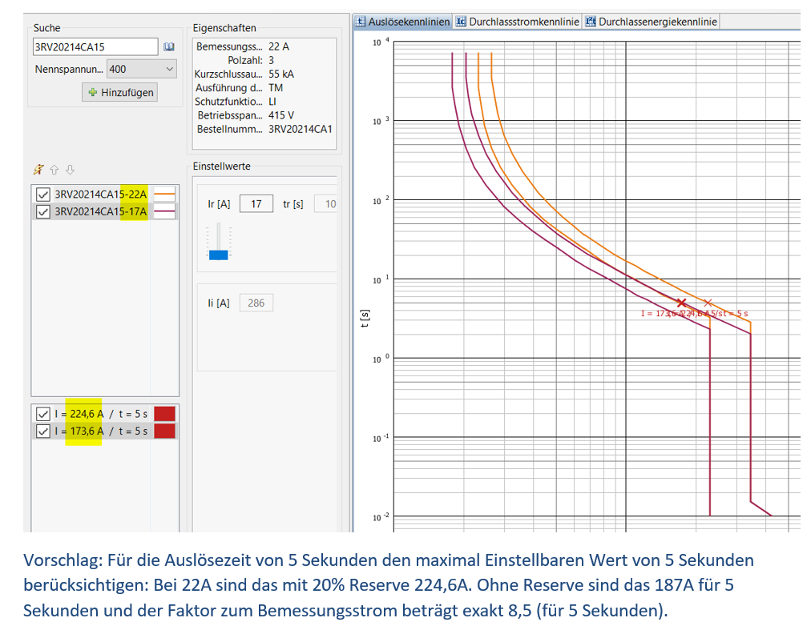
2020-05-06 | Hirschberger | Bei C und D Charakteristik ist für 5 Sekunden Abschaltzeit der Faktor 7-facher Nennstrom relevant (bislang wurde für C der Faktor 10 und für D der Faktor 20 herangezogen) Neue Charakteristik E aus der EN 60898-1 vom 2019-02 hinzugefügt Faktor 6,25 bei 0,4 Sekunden und Faktor 5 bei 5 Sekunden Die Sicherungen mit K Charakteristik (ABB) bleiben bei Faktor 14 auch bei 5 Sekunden Erforderlicher Auslösestrom der Sicherung und Erforderlicher Auslösestrom in separaten Spalten dargestellt (Iaus für Auslösestrom der Sicherung und für den Sollstrom Isoll) damit besser erkennbar ist was die weweilige Sicherung mindestens benötigt und was durch die Toleranz (50%) ausmacht. Neu: Für die Betriebsmittelkennzeichnung sind jetzt drei Spalten vorgesehen, Ort, BMK der Sicherung und Bezeichnung des Stromkreises. Aus Platzgründen ist die freie Spalte und die für den Nennstrom entfallen. Der Thermische Auslöser von Motorschutzschalter wird an der letzten Spalte eingetragen. Da mit der Maschenwiderstandsmessung Stromzangen, bei der Einspeisung ggf. ein weiteres Gerät erforderlich ist, sowie bei der Restspannung wurde das Feld mit den verwendeten Messgerät auf 4 Typen erweitert. In jedem Prüfpunkt kann der Typ ausgewählt werden. Bei gL Schmelzsicherung die Sicherungsgröße 40A eingefügt. (5s 199A, 0,4s 350A) | 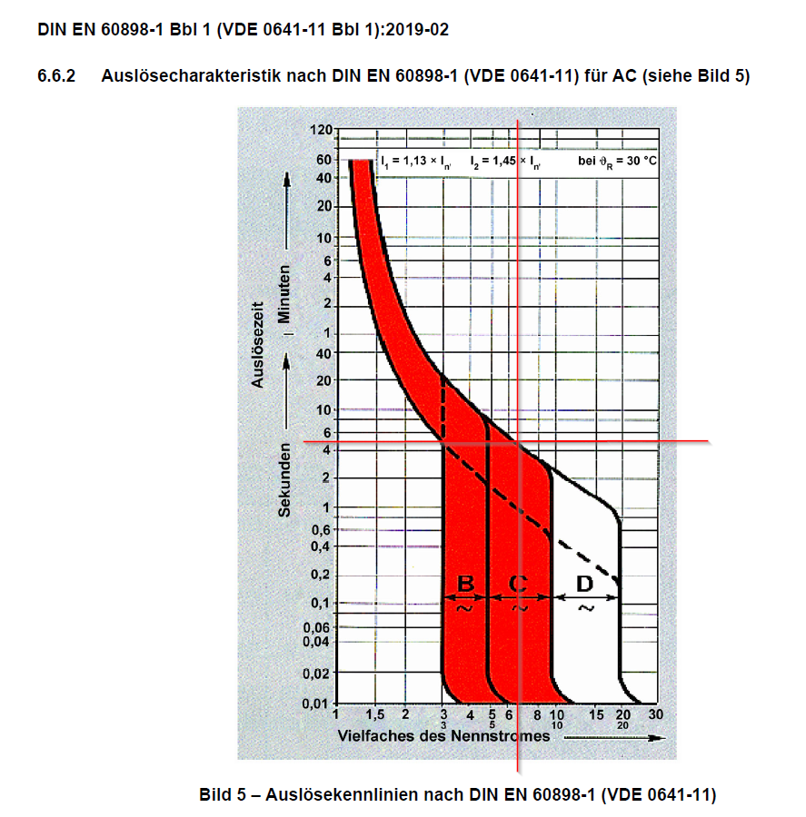 | 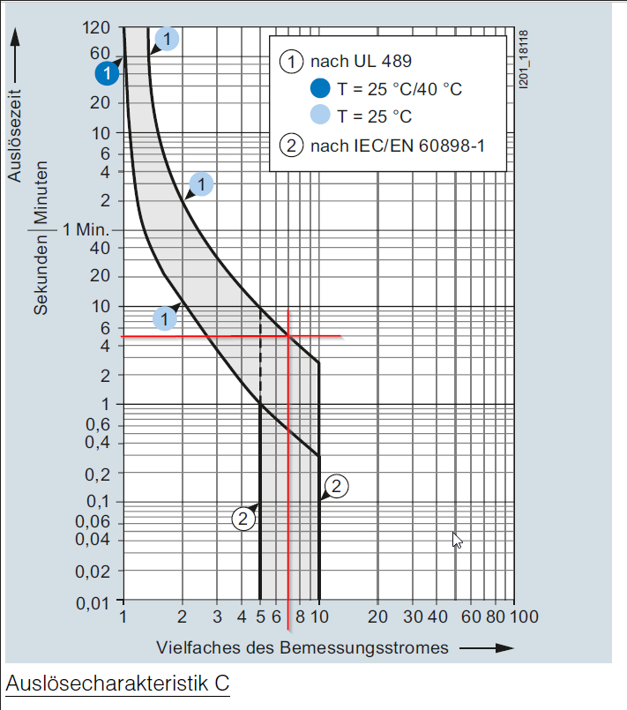 | 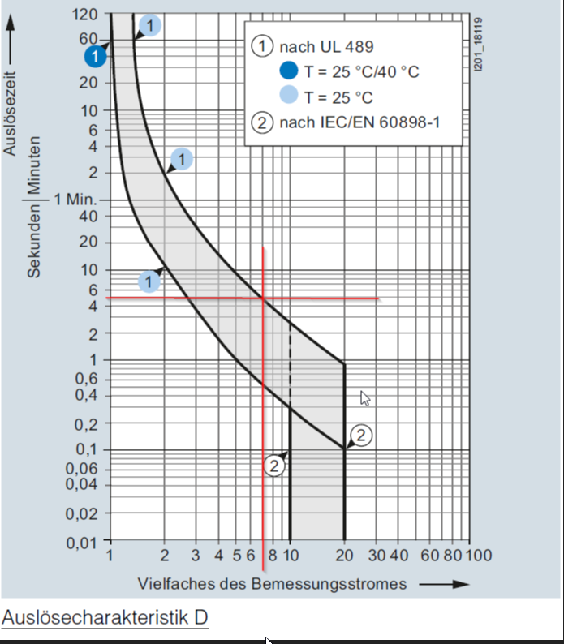 | 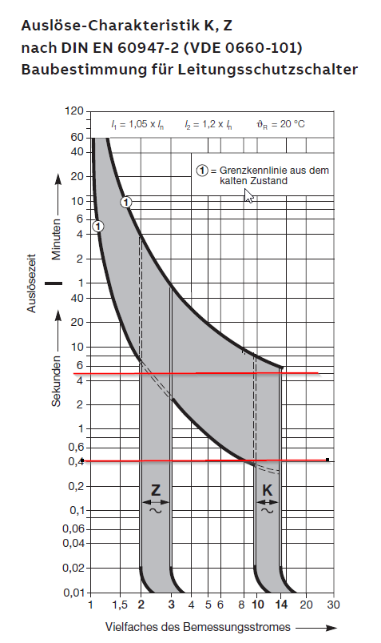 | 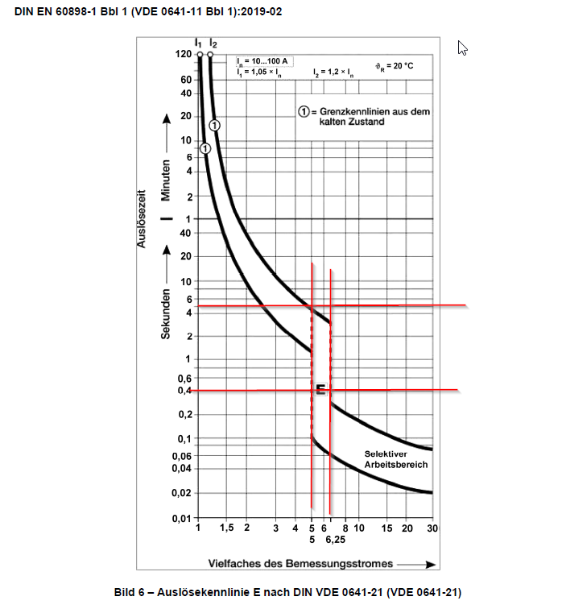
2020-03-20 | Hirschberger | VBA Code geschützt
2020-02-28 | Hirschberger | - Bei der Auflistung der Übertstrom-Schutzeinrichtung den Hinweis hinzugefügt dass bei einer Wiederholungsprüfung die Messung vom Isolationswiderstand entfallen kann '- Zeilenhöhe bei dreiphasiger Protokollierung vergrößert (alt 12 neu 13,5) '- Prüfergebnis auf eine komplette Seite vergrößert (Zellenhöhe 18,75) '- erwartete Widerstandswerte werden gleich mit der 30% Toleranz für Betriebsmittelunsicherheit hochgerechnet angegeben. ' automatische Nummerierung der Positionsnummer '- Berechnung der Schleifenimpedanz mit Toleranz 50% mit dem Faktor 1,5 korrigiert
2020-02-11 | Hirschberger | Neues Prüfkapitel für Schleifenwiederstände von PE-Verbindungen hinzugefügt. Diese Messung dient derzeit als effektive Alternative vorhandene Schutzleiterverbindungen auf Wirksamkeit zu überprüfen ohne dass die Leitungen aufgetrennt werden müssen. Diese Methode ist jedoch derzeit in den Normen für elektrische Ausrüstung von Maschinen nicht aufgeführt. BMW seitig soll dies trotzdem als Messtechnischer Nachweis für PE Verbindungen gelten. Anpassung des Modules für Schutzleiterquerschnitte 0,5,0,75 und 1,5qmm
2020-02-10 | Hirschberger | RCD-Prüfung überarbeitet. Nur noch einphasig messen und dokumentieren. Anstatt Erdungswiderstand soll Berührungsspannung dokumentiert werden. Kopf angepasst
2020-01-07 | Hirschberger | Schleifenimpedanz mit 50% 'Toleranzwert wegen Temperaturdifferenz im Kurzschlussfall (2/3 Z) siehe EN60204-1 A1.2 Bei RCDs: Messung und Dokumentation dreiphasig; Vorgabe Auslösezeit 0,4 Sekunden TN Netz und 0,2 Sekunden bei TT-Netz geändert
2019-11-11 | Hirschberger | Sicherungsorgan mit K,Z-Charakteristik hinzugefügt
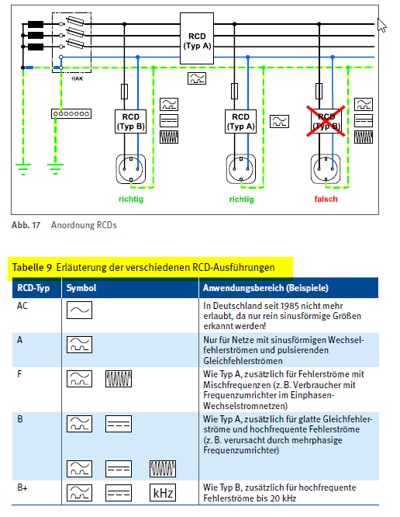
2019-09-24 | Hirschberger /Biberger | Komplette Inhaltliche Überarbeitung aller Prüfpunkte zusammen mit Thomas Biberger. Toleranz zur Schleifenimedanz auf 33% abgestimmt.
2019-06-18 | Hirschberger | Entscheidungsdiagramm für Auslösezeiten hinzugefügt
2019-06-18 | Hirschberger | Ersterstellung Dokument

